htmlspecialchar
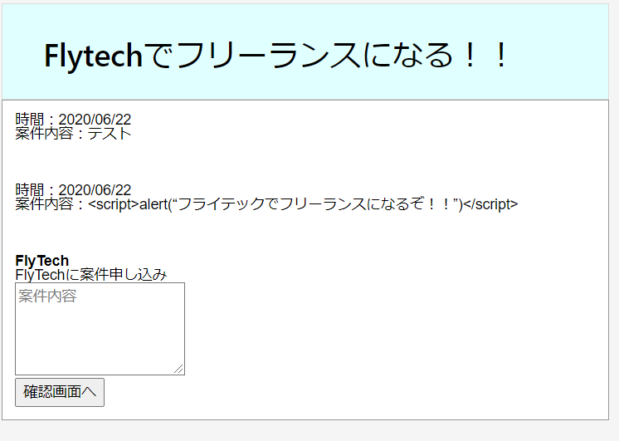
 |  |  |  |  |  | php
 | htmlspecialchar | 1000～1万 | 低

 | キーワード | 検索ボリューム | 競合 | 目標文字数 | 3000
 | htmlspecialchar | 2,900 | https://syncer.jp/Web/PHP/Reference/Function/htmlspecialchars_decode/ | 競合文字数 | 1400～270
 | htmlspecialchars | 2,900 |  | 実質文字数
 | htmlspecialchars php | 1,000 |  | URL
 | php htmlspecialchars | 1,000 |  | 公開日
 | htmlspecialchars_decode | 260
 | htmlspecialchars 使い方 | 90 | https://web-dev.xyz/php-htmlspecialchars/

 | ※他サイトからのコピペの為、そのまま使わないように
 | 概要 | htmlspecialchars() 関数は、 HTML タグなどに使われる特殊文字をエンティティに変換します。 XSS や悪意のあるスクリプトによる攻撃を防ぐための PHP の関数 htmlspecialchars — 特殊文字を HTML エンティティに変換する エスケープ処理とは、マークアップ言語やプログラミング言語、スクリプト言語等で文字列を扱う際に、その言語にとって特別な意味を持つ文字や記号を、別の文字列に置き換えることです。これをしないと、クロスサイトスクリプティング（XSS）が行えちゃいますから、システムに色々問題が発生してしまいます。
 | 参考サイト | https://www.leon-tec.co.jp/blog/yoshida/8214/

 | タイトル | 【PHP】htmlspecialcharsの使い方を分かり易く解説！

 | meta title | 【PHP】htmlspecialcharsの使い方を分かり易く解説！｜フライテック

 | meta description | phpのhtmlspecialchars関数 は、 HTML タグ(例：「&」、「"」、「'」、「<」、「>」)などに使われる特殊文字をエンティティに変換します。XSS等による攻撃を防ぐためにhtmlspecialchars関数はよく使われます。ここでは、htmlspecialchars関数の基本的な使い方と、htmlspecialchars関数を使わないとどうなるかをわかりやすく解説します！

 |  | export (書き出し) | phpのhtmlspecialchars関数 は、 HTML タグ(例：「&」、「"」、「'」、「<」、「>」)などに使われる特殊文字をエンティティに変換します。XSS等による攻撃を防ぐためにhtmlspecialchars関数はよく使われます。ここでは、htmlspecialchars関数の基本的な使い方と、エスケープ処理をしないとどうなるかをわかりやすく解説します！

 | 目次 | h2 | エスケープ処理とは
 |  | p | ※「エスケープ処理がわかっている方は読み飛ばしてください」と記載

 |  | h3 | エスケープをする理由

 |  | h3 | XSS攻撃の例(エスケープしない場合)
 |  |  | ※参考画像参照

 |  | h3 | エスケープした場合の例
 |  |  | ※参考画像参照

 |  | h2 | htmlspecialcharsが変換する「HTMLの特殊文字」

 |  | h3 | HTMLの特殊文字とは

 |  | h2 | htmlspecialcharsの使用方法

 |  | h3 | htmlspecialcharsを使って変換する例

 |  | h3 | パラメータ

 |  | h3 | 戻り値

参考画像
 | 下記の様な掲示板を作成します
 | 「確認画面へ」を押したら、上に書き込まれて行きます。


 | テストと入力し「確認画面へ」を押下
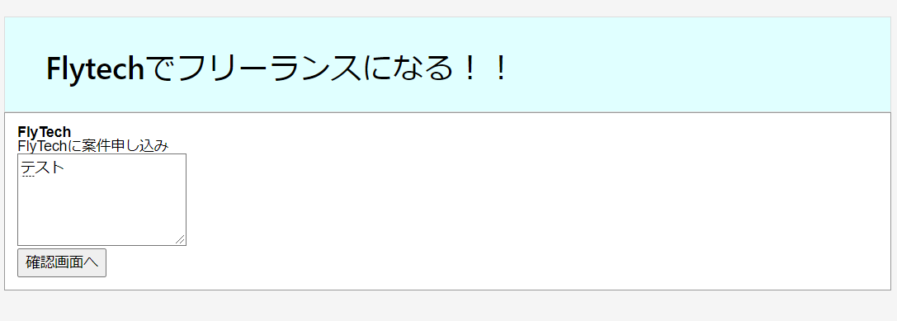

 | 下記の様に書き込まれます。
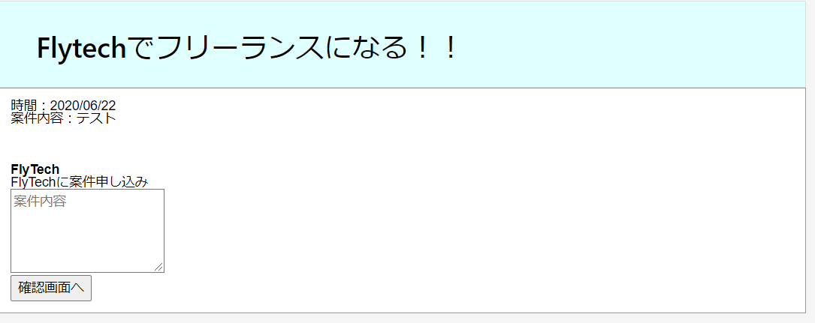

 | 特に問題はないのと思うかもしれませんが、この掲示板は、エスケープ処理がされていないので問題ありです。
 | どんなことが問題か見ていきます。

 | 先ほどは「テスト」でしたが、下記の様にJavaScriptを書いて「確認画面へ」を押下してみます
 | <script>alert("フライテックでフリーランスになるぞ！！")</script>

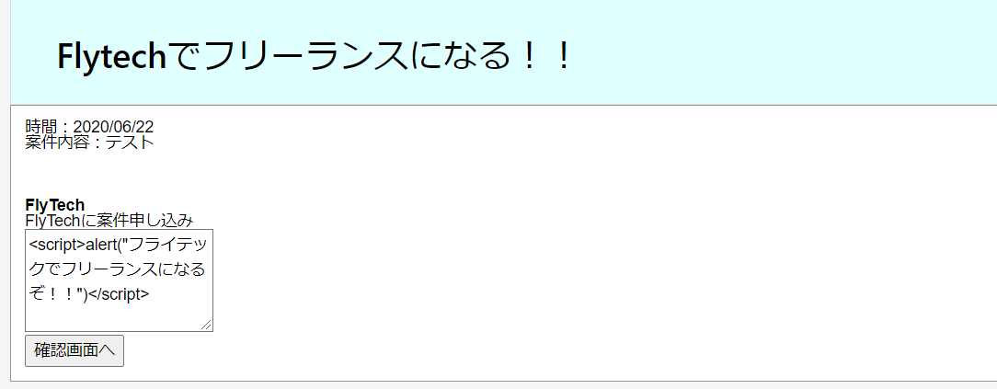
 | <br> <br> <br>

 | 「確認画面へ」を押下
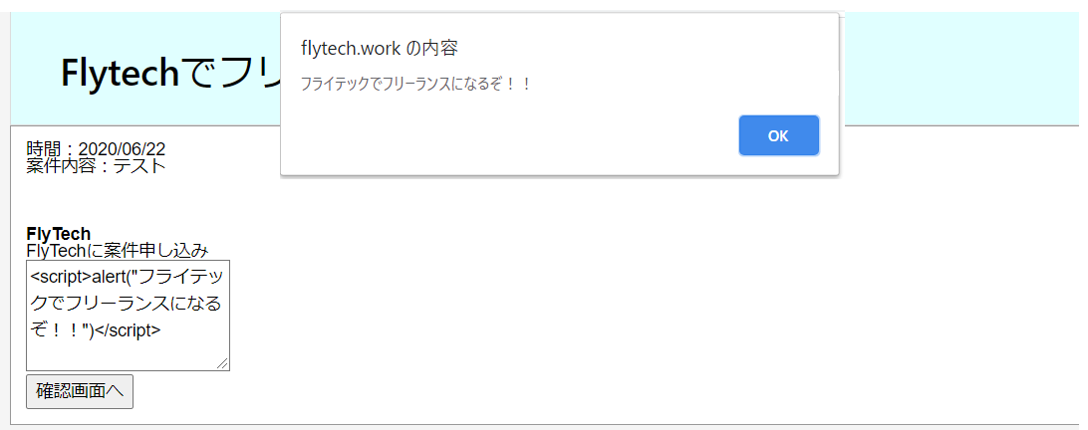

 | このようにJavaScriptが発生してしまいます。
 | これが「XSS や悪意のあるスクリプトによる攻撃」と呼ばれるものです。
 | 今回はアラートだけなのでそんなに問題はありませんが、SQLを書かれたら会員ユーザーの個人情報等が抜き取られてしまうため非常に危険です。
 | Java等は、型等の制限が厳しいためXSS等をあまり考えなくてもいいのですが、
 | PHPは変数になんでもブチこめれる為、エスケープ処理をきちんとやらないと非常に危険です。

 | htmlspecialchars() 関数でエスケープ処理した場合

mb_send_mail
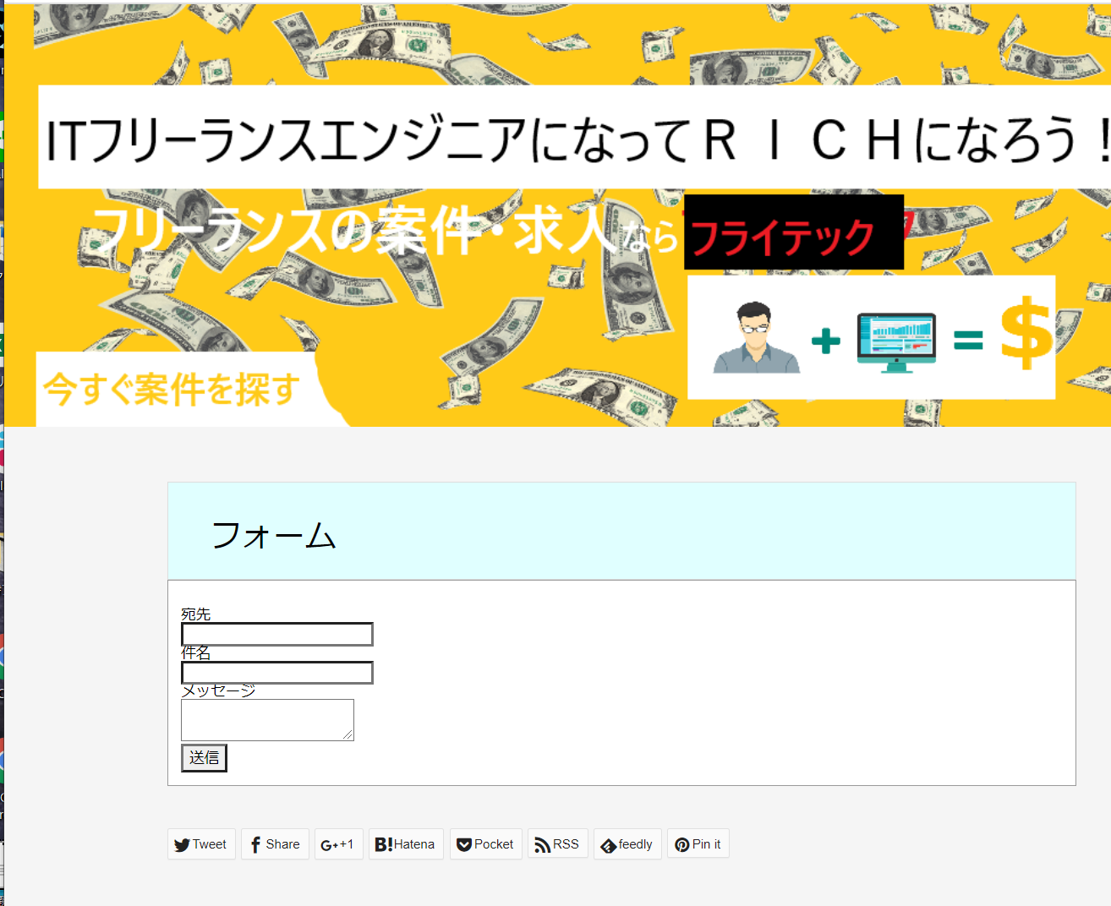
 |  |  |  |  | php
mb_send_mail | 1000～1万 | 低

キーワード | 検索ボリューム | 競合 | 目標文字数 | 2000
mb_send_mail | 1,300 | https://uxmilk.jp/15057 | 競合文字数 | 1574
 |  |  | 実質文字数
 |  |  | URL
 |  |  | 公開日

※他サイトからのコピペの為、そのまま使わないように
概要 | PHPではメールを送るための関数が標準で備わっており、簡単にメールを送信することが可能です。ただし日本語でメールを送るためにはいくつか工夫が必要です。mb_send_mail — エンコード変換を行ってメールを送信する
参考サイト | https://uxmilk.jp/15057
 | https://www.php.net/manual/ja/function.mb-send-mail.php

タイトル | 【PHP】mb_send_mail を使ってメールを送信する方法を解説！サンプルコード多数！

meta title | 【PHP】mb_send_mail を使ってメールを送信する方法を解説！サンプルコード多数！｜フライテック

meta description | この記事では、mb_send_mail を使ってメールを送信する方法を解説していきます。初心者にも分かり易いサンプルコードも複数用意しました。

 | export (書き出し) | この記事では、mb_send_mail を使ってメールを送信する方法を解説していきます。 初心者にも分かり易いサンプルコードも複数用意しました。

目次 | h2 | mb_send_mail()の構文
 |  | 構文
 | p | mb_send_mail($宛先, $件名, $本文, $ヘッダー);

 | h3 | パラメータと戻り値
 |  | ※このまま使ってOK
 |  | to ($宛先) 送信先のメールアドレス。 各アドレスをカンマで区切ると、複数の宛先を to に指定できます。 このパラメータは、自動的にはエンコードされません。 Subject（$件名） メールの件名。 Message（$本文） メールの本文。 Headers（$ヘッダー） ヘッダー

 | h2 | mb_send_mail()の使用方法

 | h3 | 言語と文字コードを設定
 |  | ※このまま使ってOK
 |  | 日本語でメールを送信するには、2つコードの追加が必要です。 言語の指定と文字コードの指定です。下記のサンプルでは日本語とUTF－８の設定をしています。

 |  | ※このまま使ってOK
 |  | mb_language("Japanese");
 |  | mb_internal_encoding("UTF-8");

 | h3 | メールフォームから送信するサンプル

 |  | HTMLでメールフォームを作成
 |  | ※このまま使ってOK
 |  | <body> <form action="./mail_sample.php" method="post"> <p>宛先</p><input type="text" name="to"> <p>件名</p><input type="text" name="subject"> <p>メッセージ</p><textarea name="message"></textarea> <p><input type="submit" name="send" value="送信"></p> </form> </body>

 |  | 画面で入力されたデータをサーバーで受け取るmail_sample.phpを作成します
 |  | mail_sample.php
 |  | ※このまま使ってOK
 |  | <body> <?php mb_language("Japanese"); mb_internal_encoding("UTF-8"); $to = $_POST['to']; $subject = $_POST['subject']; $message = $_POST['message']; $headers = "From: info@flytech.work"; if(mb_send_mail($to, $subject, $message, headers)) { //送信が成功した場合の処理 } else { //送信が失敗した場合の処理 } ?> </body>

 |  | ※他サイトからのコピペの為、そのまま使わないように
 |  | mail関数の返り値はboolean（論理型）であり、メール送信に成功で true 、失敗で false を返します。これはメールが届いているかどうかの判定ではありません。あくまでも送信が完了されたかどうかですので注意しましょう。本文で改行したい場合は \r\n（CRLF） を利用することで改行されます。

 | h3 | 宛先を複数指定する方法

 |  | 構文
 |  | ※他サイトからのコピペの為、そのまま使わないように
 |  | From: 送信元メールアドレス Reply-to: 送信元メールアドレス CC: CCで送信する送信アドレス BCC: BCCで送信するアドレス

 |  | ※このまま使ってOK
 |  | $headers = "From: from@example.com";
 |  | $headers .= "\r\nReply-to: test1@flytech.work";
 |  | $headers .= "\r\nCC:test2@flytech.work";
 |  | $headers .= "\r\nBCC:test3@flytech.work";

 | h2 | HTMLメールを送信

 | h3 | HTMLメールとは
 |  | ※他サイトからのコピペの為、そのまま使わないように
 |  | HTML（HyperText Markup Language）とはWebページを作成するために開発された言語です。 現在、インターネット上で公開されてるWebページのほとんどはHTMLで作成されています。 このHTMLで作成されたメールをHTMLメールと呼びます。HTMLメールではWebページのように文字のフォントや色、大きさを変えることができるだけでなく、画像や動画を入れるなど、表現力の高い訴求力のあるメールを作ることができます。

 | h3 | HTMLメールの送信方法
 |  | 下記構文の引数の＄ヘッダに「\r\n（CRLF）」と「Content-type: text/html;」を追加すればHTMLメールが送信できます

 |  | mb_send_mail($宛先, $件名, $本文, $ヘッダー);

 |  | HTMLメールを送る例
 |  | ※このまま使ってOK
 |  | <body> <?php mb_language("Japanese"); mb_internal_encoding("UTF-8"); $to = $_POST['to']; $subject = $_POST['subject']; $message = $_POST['message']; $headers = "From: info@flytech.work"; $headers = $headers . "\r\n"; $headers = $headers . "Content-type: text/html; charset=UTF-8"; if(mb_send_mail($to, $subject, $message, headers)) { //送信が成功した場合の処理 } else { //送信が失敗した場合の処理 } ?> </body>

 | h2 | mail()関数との違い
 |  | mb_send_mail関数はマルチバイトに対応されてるので、日本語での送信が可能ですが、mail()関数は日本語で送信できません

参考画像

php cURL
 |  |  |  | php
php cURL | 1000～1万 | 低

キーワード | 検索ボリューム | 競合 | 目標文字数
php cURL | 1,900 | https://www.javadrive.jp/php/mysql/ | 競合文字数
php curl get | 210 |  | 実質文字数
php curl post | 590 |  | URL
 |  |  | 公開日

基本的にこの2つからソースコードパクってくればいいかと！
※他サイトからのコピペの為、そのまま使わないように
概要 | PHP を cURL サポート機能付きでコンパイルすると、 curl 関数を使用可能となります。cURL 関数の基本的な使用法は、 curl_init()により cURL セッションを初期化、 curl_setopt() により転送時のオプションを設定、 続いてcurl_exec() により転送を実行し、 curl_close() によりセッションを終了するというものになります。 cURL 関数を使用して example.com ホームページをファイルに取得する例を示します。
参考サイト | https://qiita.com/wanwanland/items/a5f9574fadd214d7b5c8
 | https://www.sejuku.net/blog/26754

タイトル | 【PHP】 cURL 関数を使って外部サイトから情報を取得する方法を解説！

meta title | 【PHP】 cURL 関数を使って外部サイトから情報を取得する方法を解説！｜フライテック

meta description | cURL 関数は、phpで外部のサイトにアクセスして様々な情報を取ってくる事ができ、HTTPリクエストを行うためのライブラリです。cURL関数の基本的な使い方、HTTP取得情報を確認する方法、変数に保存する方法(オプション)、ヘッダを出力する方法(オプション)、POST送信する方法、Cookieオプションを指定する方法をわかりやすく解説していきます。

 | export (書き出し) | cURL 関数は、phpで外部のサイトにアクセスして様々な情報を取ってくる事ができ、HTTPリクエストを行うためのライブラリです。 HTTPリクエストをすることにより、外部サイトの情報を取得することができる関数は、 cURL 関数の他にfile_get_contentsがありますが、ヘッダーを変えたりするなど、カスタマイズができません。 そういったカ外部のサイトにアクセスする際のスタマイズができるcURL関数をわかりやすく解説していきます

目次 | h2 | cURLとは

 | ｐ | cURLとは、いろいろな通信プロトコルを用いてデータを転送するライブラリやコマンドを提供するプロジェクトで、Client for URLsからきています。
 |  | この cURLを利用し、いろいろなサービスが提供している情報を収集することができます。
 |  | ※参考1画像挿入

 | h2 | cURL関数の書き方

 | h2 | cURL関数の基本的な使い方

 | h3 | HTTP取得情報を確認する方法

 | h3 | 変数に保存する方法(オプション)
 |  | curl_setopt($ch, CURLOPT_RETURNTRANSFER, true);//変数に保存する

 | h3 | ヘッダを出力する方法(オプション)
 |  | curl_setopt($ch, CURLOPT_HEADER, true); // ヘッダも出力したい場合
 | h2

 | h3 | POST送信する方法
 |  | ※他サイトからのコピペの為、そのまま使わないように
 |  | <?php //postするデータの配列 $post_data = array('id' => "id" ,'password'=> "pass" ,"mode"=>"login"); curl_setopt($ch,CURLOPT_POST, true); //データの配列を設定する curl_setopt($ch, CURLOPT_POSTFIELDS, http_build_query($post_data));
 | h3 | Cookieオプションを指定する方法
 | h3 | リクエストヘッダーを付加する方法

 | h2 | 公式マニュアル
 |  | http://php.net/manual/ja/book.curl.php

参考1画像

※他サイトからのコピペの為、そのまま使わないように
PHPのcurlでPOST
PHPPHP小ネタ
この記事は最終更新日から5年以上が経過しています。

curl_post.php
$POST_DATA = array(
'foo' => 'bar'
);
$curl=curl_init("URL");
curl_setopt($curl,CURLOPT_POST, TRUE);
// ↓はmultipartリクエストを許可していないサーバの場合はダメっぽいです
// @DrunkenDad_KOBAさん、Thanks
//curl_setopt($curl,CURLOPT_POSTFIELDS, $POST_DATA);
curl_setopt($curl, CURLOPT_POSTFIELDS, http_build_query($POST_DATA));
curl_setopt($curl,CURLOPT_SSL_VERIFYPEER, FALSE); // オレオレ証明書対策
curl_setopt($curl,CURLOPT_SSL_VERIFYHOST, FALSE); //
curl_setopt($curl,CURLOPT_RETURNTRANSFER, TRUE);
curl_setopt($curl,CURLOPT_COOKIEJAR, 'cookie');
curl_setopt($curl,CURLOPT_COOKIEFILE, 'tmp');
curl_setopt($curl,CURLOPT_FOLLOWLOCATION, TRUE); // Locationヘッダを追跡
//curl_setopt($curl,CURLOPT_REFERER, "REFERER");
//curl_setopt($curl,CURLOPT_USERAGENT, "USER_AGENT");

$output= curl_exec($curl);

php for
 |  |  |  | php
php for | 1000～1万 | 低

キーワード | 検索ボリューム | 競合 | 目標文字数
php for | 2,900 | https://techacademy.jp/magazine/4896 | 競合文字数
 |  | https://www.sejuku.net/blog/23326 | 実質文字数
 |  | https://udemy.benesse.co.jp/development/web/php-for.html | URL
 |  |  | 公開日

※他サイトからのコピペの為、そのまま使わないように
概要
参考サイト

タイトル

meta title

meta description | ループとは、特定の条件が満たされるまで同じ数のコードを何度も実行する事を言います。PHPのループ処理はいくつかありますが、今回はfor文の使い方についてわかりやすく解説していきます。ループ処理を使うと、数値や数式などを何回も書かなくて済みますので、非常に便利です。

 | export (書き出し) | ループとは、特定の条件が満たされるまで同じ数のコードを何度も実行する事を言います。 PHPのループ処理はいくつかありますが、今回はfor文の使い方についてわかりやすく解説していきます。 ※While文の内部リンク ループ処理を使うと、数値や数式などを何回も書かなくて済みますので、非常に便利です。

目次 | h2 | PHPのfor文の書き方
 | p

 | h2 | PHPのfor文の使い方

 | h3 | for文の基本的なサンプル

 | h3 | for文でスキップをするサンプル

 | h3 | for文を抜けるサンプル

 | h3 | for文ネストのサンプル

 | h3 | for文でcontinueを使ったサンプル

 | h2 | for文の応用

 | h3 | for文で表を作成するサンプル1
 |  | ※参考1を参照
 | h3 | for文で表を作成するサンプル2
 | h2 | for文とwhile文の違い

 | h3 | while文とは
 |  | ※While文の内部リンク

参考1
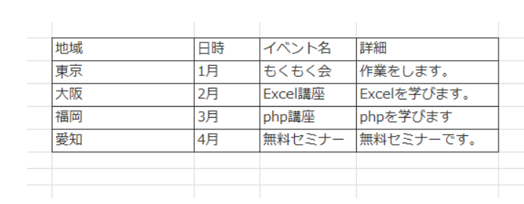

<?php $table = array( array("a1", "a2"), array("b1", "b2"), ); ?> <table> <thead> <tr><th>c1</th><th>c2</th></tr> <thead> <tbody> <?php foreach($table as $row): ?> <tr> <?php foreach($row as $cel): ?> <td><?= $cel ?></td> <?php endforeach; ?> </tr> <?php endforeach; ?> </tbody> </table>

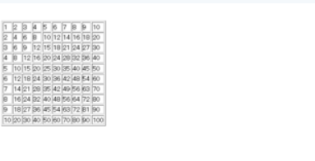

<table border="1">
<?php
for ($a=1; $a<=10; $a++){
echo '<tr>';
for ($b=1; $b<=10; $b++){
echo '<td>'.$a * $b.'</td>';
}
echo '</tr>';
}
?>
</table>

